XXL termékek 2024
V E Z E T Ő I S Z É K E K
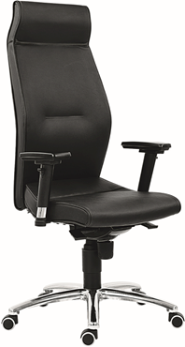 1800 LEI | kárpit |  | nettó ár karfával |  | nettó ár karfával |  | 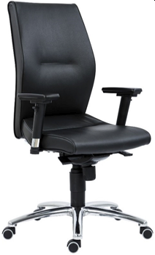 1820 LEI | kárpit |  | nettó ár karfával | nettó ár karfával |  | 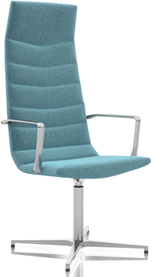 7600 SHINY basic | kárpit |  | nettó ár karfával | nettó ár karfával
 | BA, BN |  | 161,000 Ft |  | 161,000 Ft |  |  | BA, BN |  | 168,000 Ft | 168,000 Ft |  |  | textilbőr * |  | 252,000 Ft | 252,000 Ft
 | YS * |  | 164,000 Ft |  | 164,000 Ft |  |  | YS * |  | 178,000 Ft | 178,000 Ft |  |  | fekete valódi bőr |  | 358,000 Ft | 358,000 Ft
 | teljes fekete valódi bőr |  | 233,000 Ft |  | 233,000 Ft |  |  | teljes fekete valódi bőr |  | 263,000 Ft | 263,000 Ft |  |  | * színek egyeztetés szerint
 | összeszerelés felára |  | 8,500 Ft |  | 8,500 Ft |  |  | összeszerelés felára |  | 8,500 Ft | 8,500 Ft
 | teljes magasság | 124-134 |  |  | garancia | 5 év |  | teljes magasság | 110-120 |  | garancia | 5 év |  | teljes magasság | 132 |  | garancia | 3 év
 | ülésmagasság | 46-56 |  |  | térfogat | 0,46 m3 |  | ülésmagasság | 46-56 |  | térfogat | 0,46 m3 |  | ülésmagasság | 50 |  | térfogat | 0,46 m3
 | teljes szélesség | 68 |  |  | kárpitigény | - |  | teljes szélesség | 68 |  | kárpitigény | - |  | teljes szélesség | 64 |  | kárpitigény | -
 | ülésszélesség | 50 |  |  | szállítható | projekt |  | ülésszélesség | 50 |  | szállítható | projekt |  | ülésszélesség | 55 |  | szállítható | projekt
 | ülésmélység | 47 |  |  |  |  |  | ülésmélység | 47 |  |  |  |  | ülésmélység | 46
 | ▪ extra magas háttámla fejtámasszal ▪ modern, ergonomikus formaterv ▪ formaöntött szivacspárnázat ▪ 3D karfa puha támfelülettel ▪ szinkronmechanika (antishock) ▪ alu lábkereszt d.680, d.50 parkettagörgők ▪ teherbírás: 130 kg ▪ napi használati idő: >10 óra |  |  |  |  |  |  | ▪ magas háttámla ▪ modern, ergonomikus formaterv ▪ formaöntött szivacspárnázat ▪ 3D karfa, puha támfelület ▪ szinkronmechanika (antishock) ▪ alu lábkereszt d.640, d.50 parkettagörgők ▪ teherbírás: 130 kg ▪ napi használati idő: 7-10 óra |  |  |  |  |  | ▪ modern, exkluzív, magastámlás vezetői forgószék díszvarrással ▪ hideg poliuretán párnázat ▪ polírozott alumínium karfa ▪ krómozott, fix magasságú forgótengely ▪ 4 ágú alu lábkereszt d.720 ▪ műanyag csúszótalpak ▪ teherbírás: 130 kg ▪ napi használati idő: 3-5 óra ▪ a terméket készre szerelve szállítjuk

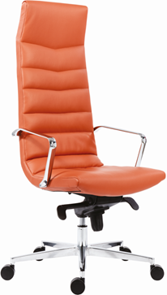 7600 SHINY multi | kárpit |  | nettó ár karfával |  | nettó ár karfával |  | 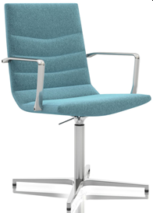 7650 SHINY basic | kárpit |  | nettó ár karfával | nettó ár karfával |  | 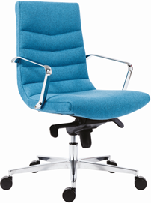 7650 SHINY multi | kárpit |  | nettó ár karfával | nettó ár karfával
 | textilbőr * |  | 270,000 Ft |  | 270,000 Ft |  |  | textilbőr * |  | 242,000 Ft | 242,000 Ft |  |  | textilbőr * |  | 251,000 Ft | 251,000 Ft
 | fekete valódi bőr |  | 374,000 Ft |  | 374,000 Ft |  |  | teljes fekete valódi bőr |  | 336,000 Ft | 336,000 Ft |  |  | fekete valódi bőr |  | 338,000 Ft | 338,000 Ft
 | * színek egyeztetés szerint |  |  |  |  |  |  | * színek egyeztetés szerint |  |  |  |  |  | * színek egyeztetés szerint

 | teljes magasság | 129-136 |  |  | garancia | 3 év |  | teljes magasság | 99 |  | garancia | 3 év |  | teljes magasság | 96-103 |  | garancia | 3 év
 | ülésmagasság | 44-51 |  |  | térfogat | 0,46 m3 |  | ülésmagasság | 50 |  | térfogat | 0,46 m3 |  | ülésmagasság | 44-51 |  | térfogat | 0,46 m3
 | teljes szélesség | 64 |  |  | kárpitigény | - |  | teljes szélesség | 64 |  | kárpitigény | - |  | teljes szélesség | 64 |  | kárpitigény | -
 | ülésszélesség | 55 |  |  | szállítható | projekt |  | ülésszélesség | 55 |  | szállítható | projekt |  | ülésszélesség | 55 |  | szállítható | projekt
 | ülésmélység | 46 |  |  |  |  |  | ülésmélység | 46 |  |  |  |  | ülésmélység | 46
 | ▪ modern, exkluzív, magastámlás vezetői forgószék díszvarrással ▪ hideg poliuretán párnázat ▪ polírozott alumínium karfa ▪ multiblock hintamechanika (antishock) ▪ krómozott gázlift ▪ alu lábkereszt d.720, d.65 görgők ▪ teherbírás: 130 kg ▪ napi használati idő: 5-7 óra ▪ a terméket készre szerelve szállítjuk |  |  |  |  |  |  | ▪ modern, exkluzív, középtámlás vezetői forgószék díszvarrással ▪ hideg poliuretán párnázat ▪ polírozott alumínium karfa ▪ multiblock hintamechanika (antishock) ▪ krómozott gázlift ▪ alu lábkereszt d.720, d.65 parkettagörgők ▪ teherbírás: 130 kg ▪ napi használati idő: 5-7 óra ▪ a terméket készre szerelve szállítjuk |  |  |  |  |  | ▪ modern, exkluzív, középtámlás vezetői forgószék díszvarrással ▪ hideg poliuretán párnázat ▪ polírozott alumínium karfa ▪ multiblock hintamechanika (antishock) ▪ krómozott gázlift ▪ alu lábkereszt d.720, d.65 parkettagörgők ▪ teherbírás: 130 kg ▪ napi használati idő: 5-7 óra ▪ a terméket készre szerelve szállítjuk

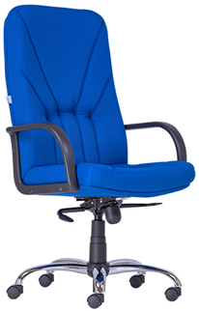 3500 XXL | kárpit |  | nettó ár karfával |  | nettó ár karfával |  | 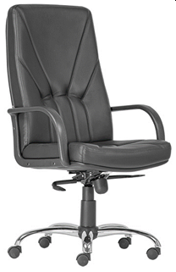 5500 XXL | kárpit |  | nettó ár karfával | nettó ár karfával |  | 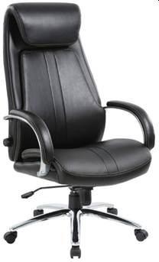 MIDLAND | kárpit |  | nettó ár karfával | nettó ár karfával
 | BN, FO, OP, TAM |  | 135,000 Ft |  | 135,000 Ft |  |  | fekete valódi bőr |  | 159,000 Ft | 159,000 Ft |  |  | fekete textilbőr |  | 105,000 Ft | 105,000 Ft
 | egyéb szövetekkel történő megrendelés esetén a kárpitra vonatkozóan nem vállalunk garanciát

 | teljes magasság | 117-126 |  |  | garancia | 2 év |  | teljes magasság | 117-126 |  | garancia | 2 év |  | teljes magasság | 118-123 |  | garancia | 1* év
 | ülésmagasság | 55-64 |  |  | térfogat | 0,46 m3 |  | ülésmagasság | 55-64 |  | térfogat | 0,46 m3 |  | ülésmagasság | 47-52 |  | térfogat | 0,24 m3
 | teljes szélesség | 70 |  |  | kárpitigény | 2,50 fm |  | teljes szélesség | 70 |  | kárpitigény | - |  | teljes szélesség | 55 |  | kárpitigény | -
 | ülésszélesség | 51 |  |  | szállítható | 2-3 hét |  | ülésszélesség | 51 |  | szállítható | 2-3 hét |  | ülésszélesség | 50 |  | szállítható | készlet
 | ülésmélység | 44 |  |  | megr.egys. | 1 |  | ülésmélység | 44 |  | megr.egys. | 1 |  | ülésmélység | 68
 | ▪ magas háttámla ▪ műanyag karfa ▪ állítható multiblock hintamechanika ▪ krómozott lábkereszt d.700, d.50 görgők ▪ teherbírás: 140 kg ▪ napi használati idő: 3-5 óra ▪ mechanika, karfák és támla felszerelve |  |  |  |  |  |  | ▪ magas háttámla ▪ műanyag karfa ▪ állítható multiblock hintamechanika ▪ krómozott lábkereszt d.700, d.50 görgők ▪ teherbírás: 140 kg ▪ napi használati idő: 3-5 óra ▪ mechanika, karfák és támla felszerelve |  |  |  |  |  | ▪ fekete, puha bonded bőr ▪ magas háttámla, visszahajlított fejtámasz ▪ polírozott alumínium karfa, párnázott támfelület ▪ állítható keménységű deréktámasz ▪ állítható rugózási keménységű 5 pontos multiblock hintamechanika (antishock) ▪ krómozott lábkereszt d.700, d.50 görgők ▪ teherbírás: 135 kg ▪ napi használati idő: 3-5 óra

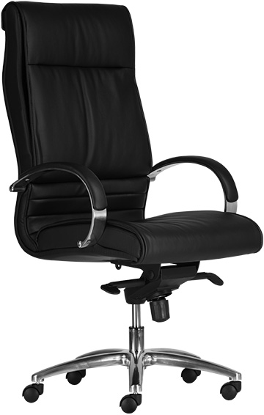 SIRIO | kárpit |  | nettó ár karfával |  | nettó ár karfával |  | 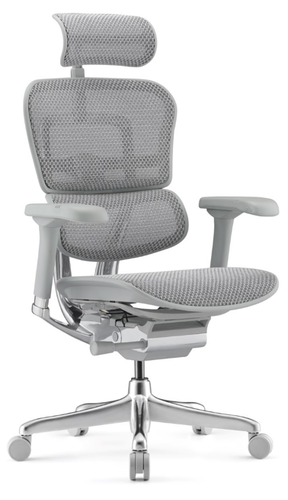 ERGOHUMAN Elite II | kárpit |  | nettó ár karfával | nettó ár karfával |  | 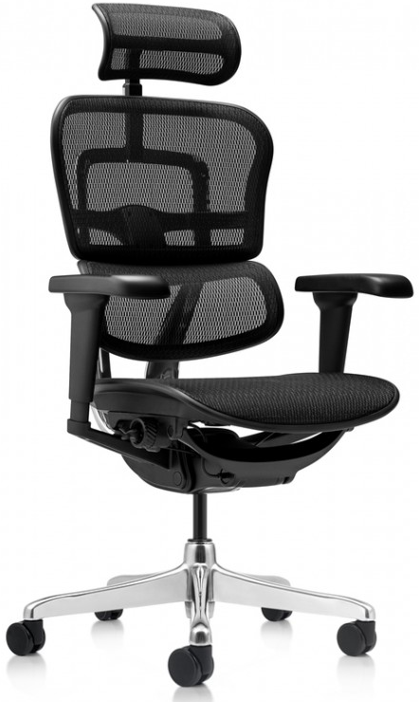 ERGOHUMAN Ultra II | kárpit |  | nettó ár karfával | nettó ár karfával
 | textilbőr |  | 94,000 Ft |  | 94,000 Ft |  |  | fekete váz |  | 324,000 Ft | 324,000 Ft |  |  | fekete váz |  | 270,000 Ft | 270,000 Ft
 | valódi bőr |  | 124,000 Ft |  | 124,000 Ft |  |  | szürke váz felára |  | 7,000 Ft | 7,000 Ft |  |  | szövetes ülés felár |  | 5,000 Ft | 5,000 Ft
 |  |  |  |  |  |  |  | háló színek: fekete, szürke |  |  |  |  |  | háló színek: fekete

 | teljes magasság | 120-126 |  |  | garancia | 1 év |  | teljes magasság | 121-131 |  | garancia | 3 év |  | teljes magasság | 113-130 |  | garancia | 3 év
 | ülésmagasság | 50-56 |  |  | térfogat | 0,19 m3 |  | ülésmagasság | 40-50 |  | térfogat | 0,33 m3 |  | ülésmagasság | 44-53 |  | térfogat | 0,33 m3
 | teljes szélesség | 63 |  |  | kárpitigény | - |  | teljes szélesség | 68 |  | kárpitigény | - |  | teljes szélesség | 68 |  | kárpitigény | -
 | ülésszélesség | 51 |  |  | szállítható | készlet |  | ülésszélesség | 47 |  | szállítható | projekt |  | ülésszélesség | 51 |  | szállítható | projekt
 | ülésmélység | 51 |  |  | megr.egys. | 1/50 |  | ülésmélység | 48 |  |  |  |  | ülésmélység | 48
 | ▪ kiváló minőségű textilbőr/valódi bőr ▪ magas háttámla ▪ polírozott alumínium karfa, kárpitozott támfelület ▪ multiblock hintamechanika ▪ krómozott gázlift ▪ krómozott lábkereszt d.640, d.50 görgők ▪ teherbírás: 130 kg ▪ napi használati idő: 5-7 óra |  |  |  |  |  |  | ▪ állítható magasságú, hálós, ergonomikus háttámla és ülés, állítható ülésmélység, előre dőnthető háttámla (8°) és ülőlap (2°) ▪ ergonomikus, állítható keménységű deréktámasz ▪ 2D fejtámla: magasság, dőlésszög ▪ 5D karfa: magasság, szélesség, forgatható, előre-hátra + függőlegesen dönthető könyöktámasz, puha támfelület ▪ 5 pontos szinkronmechanika (antishock) ▪ alu lábkereszt d.640, d.65 parkettagörgők ▪ teherbírás: 150 kg ▪ napi használati idő: >10 óra ▪ alapértelmezetten lapraszerelve szállítjuk |  |  |  |  |  | ▪ állítható magasságú, hálós, ergonomikus háttámla és ülés, állítható ülésmélység, előre dőnthető háttámla (8°) és ülőlap (2°) ▪ ergonomikus, állítható keménységű deréktámasz ▪ 2D fejtámla: magasság, dőlésszög ▪ 4D karfa: magasság, szélesség, forgatható, előre-hátra, puha támfelület ▪ 5 pontos szinkronmechanika (antishock) ▪ alu lábkereszt d.640, d.65 parkettagörgők ▪ teherbírás: 150 kg ▪ napi használati idő: >10 óra ▪ alapértelmezetten lapraszerelve szállítjuk

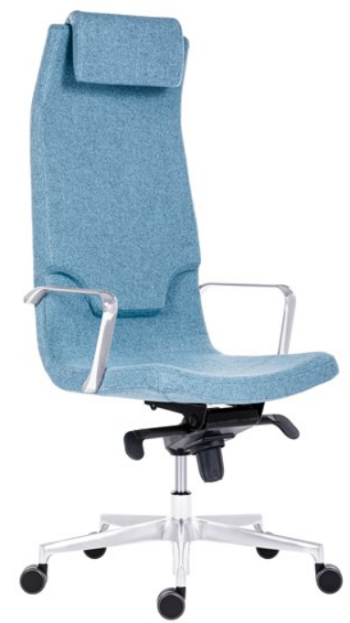 DIAMOND H multi | kárpit |  | nettó ár karfával |  | nettó ár karfával |  | 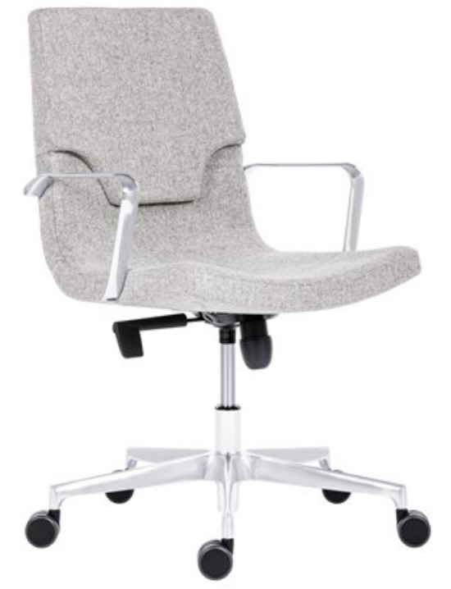 DIAMOND L | kárpit |  | nettó ár karfa nélkül | nettó ár karfával |  | 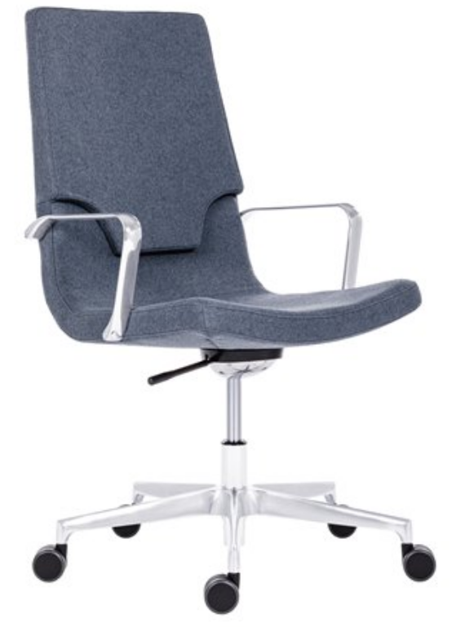 DIAMOND M | kárpit |  | nettó ár karfa nélkül | nettó ár karfával
 | textilbőr* |  | 272,000 Ft |  | 272,000 Ft |  |  | textilbőr* |  | 256,000 Ft | 256,000 Ft |  |  | textilbőr* |  | 264,000 Ft | 264,000 Ft
 | teljes fekete valódi bőr |  | 361,000 Ft |  | 361,000 Ft |  |  | teljes fekete valódi bőr |  | 328,000 Ft | 328,000 Ft |  |  | teljes fekete valódi bőr |  | 336,000 Ft | 336,000 Ft
 | *színek egyeztetés szerint |  |  |  |  |  |  | *színek egyeztetés szerint |  |  |  |  |  | *színek egyeztetés szerint

 | teljes magasság | 127-138 |  |  | garancia | 5 év |  | teljes magasság | 89-100 |  | garancia | 5 év |  | teljes magasság | 96-107 |  | garancia | 5 év
 | ülésmagasság | 44-55 |  |  | térfogat | 0,46 m3 |  | ülésmagasság | 41-52 |  | térfogat | 0,46 m3 |  | ülésmagasság | 41-52 |  | térfogat | 0,46 m3
 | teljes szélesség | 65 |  |  | kárpitigény | - |  | teljes szélesség | 65 |  | kárpitigény | - |  | teljes szélesség | 65 |  | kárpitigény | -
 | ülésszélesség | 47 |  |  | szállítható | projekt |  | ülésszélesség | 47 |  | szállítható | projekt |  | ülésszélesség | 47 |  | szállítható | projekt
 | ülésmélység | 45 |  |  |  |  |  | ülésmélység | 45 |  |  |  |  | ülésmélység | 45
 | ▪ modern, exkluzív, magastámlás vezetői forgószék ▪ hideg poliuretán párnázat ▪ polírozott alumínium karfa ▪ multiblock hintamechanika (antishock) ▪ alumínium lábkereszt d.720 ▪ d.60 parkettagörgők ▪ teherbírás: 130 kg ▪ napi használati idő: 5-7 óra |  |  |  |  |  |  | ▪ modern, exkluzív, alacsonytámlás vezetői forgószék ▪ hideg poliuretán párnázat ▪ polírozott alumínium karfa ▪ hintamechanika ▪ opció: multiblock hintamechanika felára: 6000 Ft ▪ alumínium lábkereszt d.720 ▪ d.60 parkettagörgők ▪ teherbírás: 130 kg ▪ napi használati idő: 5-7 óra |  |  |  |  |  | ▪ modern, exkluzív, középtámlás vezetői forgószék ▪ hideg poliuretán párnázat ▪ polírozott alumínium karfa ▪ hintamechanika ▪ opció: multiblock hintamechanika felára: 6000 Ft ▪ alumínium lábkereszt d.720 ▪ d.60 parkettagörgők ▪ teherbírás: 130 kg ▪ napi használati idő: 5-7 óra

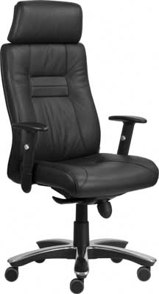 VITELLIUS | kárpit |  | nettó ár karfával |  | nettó ár karfával |  | 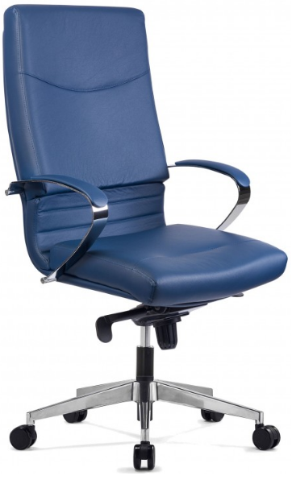 5600 | kivitel |  | nettó ár karfa nélkül | nettó ár karfával
 | félig szerelve |  | 193,500 Ft |  | 193,500 Ft |  |  | textilbőr* |  | 128,000 Ft | 128,000 Ft
 | lapra szerelve |  | 185,000 Ft |  | 185,000 Ft |  |  | * színek egyeztetés szerint

 | teljes magasság | 126-138 |  |  | garancia | 3 év |  | teljes magasság | 119-129 |  | garancia | 2 év
 | ülésmagasság | 50-62 |  |  | térfogat | 0,46 m3 |  | ülésmagasság | 47-57 |  | térfogat | 0,46 m3
 | teljes szélesség | 70 |  |  | kárpitigény | - |  | teljes szélesség | 61,5 |  | kárpitigény | -
 | ülésszélesség | 52 |  |  | szállítható | készlet |  | ülésszélesség | 51 |  | szállítható | projekt
 | ülésmélység | 47 |  |  | megr.egys. | 1 |  | ülésmélység | 48
 | ▪ kiváló minőségű fekete valódi bőr ▪ magas háttámla széles fejtámlával ▪ 1D karfa puha támfelülettel ▪ multiblock hintamechanika ▪ polírozott alumínium lábkereszt, d: 700 mm, d.65 parkettagörgők ▪ teherbírás: 140 kg ▪ napi használati idő: 5-7 óra ▪ mechanika, karfák és támla felszerelve |  |  |  |  |  |  | ▪ ergonomikus ülőlap és háttámla ▪ krómozott acél karfa kárpitozott támfelülettel ▪ 5 pontos állítható multiblock hintamechanika ▪ krómozott lábkereszt d.640, d.50 automata fékezős parkettagörgők ▪ teherbírás: 130 kg ▪ napi használati idő: 3-5 óra

F O R G Ó S Z É K E K
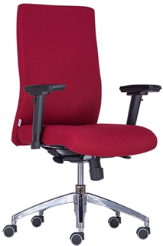 BOSTON 24 | kárpit |  | nettó ár karfával |  | nettó ár karfával |  | 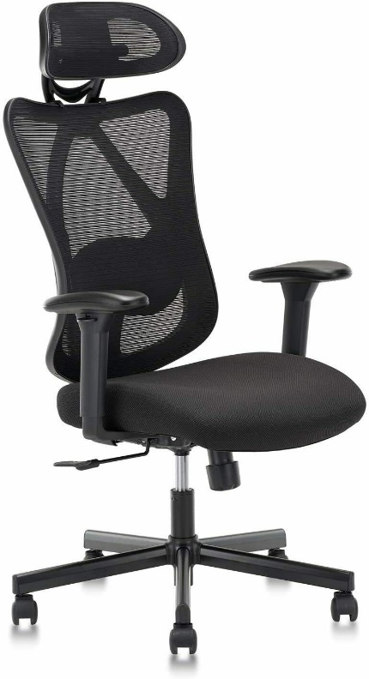 COPE | kárpit |  | nettó ár karfa nélkül | nettó ár karfával |  | 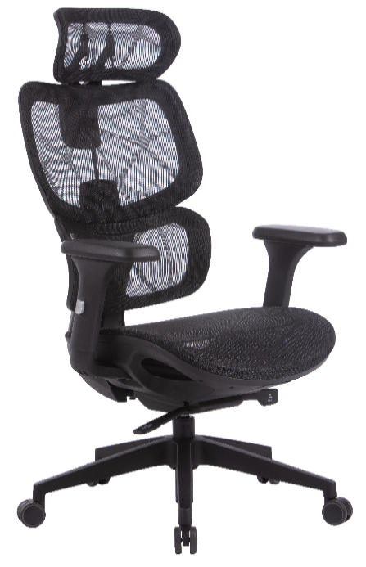 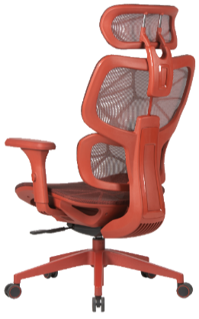 HUMANTECH | kárpit |  | nettó ár karfa nélkül | nettó ár karfával
 | BN, FO, SW, ST |  | 149,000 Ft |  | 149,000 Ft |  |  | fekete háló |  | 96,000 Ft | 96,000 Ft |  |  | fekete |  | 88,000 Ft | 88,000 Ft
 | BN (sb), OP, VIS, VIM, AZ, BER.01; BER.02 |  | 155,700 Ft |  | 155,700 Ft |  |  |  |  |  |  |  |  | színes háló és váz |  | 108,000 Ft | 108,000 Ft
 | fekete valódi bőr |  | 240,300 Ft |  | 240,300 Ft |  |  |  |  |  |  |  |  | lábtartó felár |  | 9,000 Ft | 9,000 Ft
 |  |  |  |  |  |  |  |  |  |  |  |  |  | váz/kárpitszín kombinációk: fekete/fekete, fehér/kék, piros/piros, szürke/szürke, zöld/zöld
 | teljes magasság | 101-110 |  |  | garancia | 2 év |  | teljes magasság | 115-129 |  | garancia | 3 év |  | teljes magasság | 117-127 |  | garancia | 2 év
 | ülésmagasság | 44-53 |  |  | térfogat | 0,19 m3 |  | ülésmagasság | 38-52 |  | térfogat | 0,15m3 |  | ülésmagasság | 46-56 |  | térfogat | 0,18 m3
 | teljes szélesség | 64 |  |  | kárpitigény | 1,55 fm |  | teljes szélesség | 70 |  | kárpitigény | 0,40 fm |  | teljes szélesség | 66 |  | kárpitigény | -
 | ülésszélesség | 49 |  |  | szállítható | 2-3 hét |  | ülésszélesség | 47 |  | szállítható | készlet |  | ülésszélesség | 51 |  | szállítható | készlet
 | ülésmélység | 49 |  |  |  |  |  | ülésmélység | 47 |  |  |  |  | ülésmélység | 47
 | ▪ szögletes, telekárpitos háttámla és ülőlap ▪ fix háttámla ▪ 3D karfa, puha támfelület (AR08) ▪ szinkronmechanika (antishock) ▪ alu lábkereszt d.660 ▪ d.50 parkettagörgők ▪ teherbírás: 140 kg ▪ 24 órás intenzív használatra ▪ karfák felszerelve |  |  |  |  |  |  | ▪ hálós, magas háttámla ▪ állítható magasságú és dőlésszögű fejtámla ▪ állítható magasságú és mélységű deréktámasz ▪ fekete kárpitozott ülőlap ▪1D karfa, puha támfelület ▪ szinkronmechanika (antishock) ▪ fekete acél lábkereszt d.700 ▪ d.50 görgők ▪ teherbírás: 130 kg ▪ napi használati idő: 7-10 óra |  |  |  |  |  | ▪ hálós ülőlap és háttámla ▪ a háttámla dőlési fokával szinkronban mozgó ergonomikus fejtámla ▪ multiblock hintamechanika 4 pontos ▪ 2D állítható fejtámla ▪ 3D karfa, puha támfelület ▪ deréktámasz ▪ műanyag lábkereszt d.700, d.50 görgők ▪ teherbírás: 130kg ▪ napi használati idő: 5-7 óra

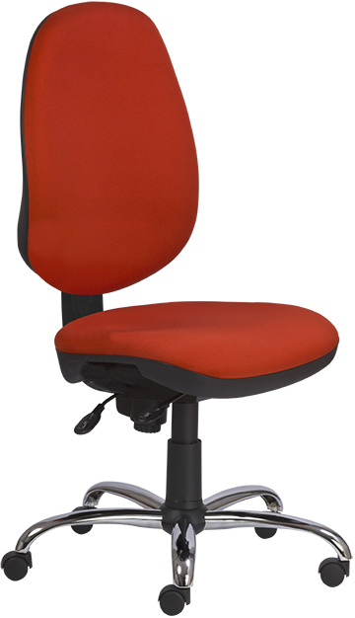 ESTELA XXL | kárpit |  | nettó ár karfa nélkül |  | nettó ár karfa nélkül |  | 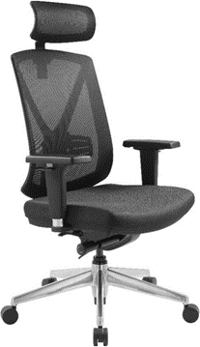 MIRO extra | kárpit |  | nettó ár karfával | nettó ár karfával |  | 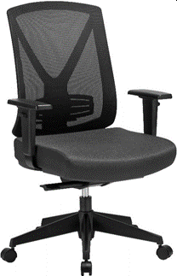 MIRO standard | típus |  | nettó ár karfával | nettó ár karfával
 | BN, FO, OP, TAM |  | 111,000 Ft |  | 111,000 Ft |  |  | fekete szövet |  | 138,000 Ft | 138,000 Ft |  |  | fejtámla nélkül |  | 97,000 Ft | 97,000 Ft
 | egyéb szövetekkel történő megrendelés esetén a kárpitra vonatkozóan nem vállalunk garanciát |  |  |  |  |  |  |  |  |  |  |  |  | fejtámlával |  | 105,000 Ft | 105,000 Ft

 | szerelhető karfák: AR08, AR08 C
 | teljes magasság | 107-117 |  |  | garancia | 3 év |  | teljes magasság | 117-133 |  | garancia | 3 év |  | teljes magasság | 101-110 |  | garancia | 3 év
 | ülésmagasság | 42-52 |  |  | térfogat | 0,46 m3
 | teljes szélesség | 69 |  |  | kárpitigény | 0,77 fm |  | ülésmagasság | 46-55 |  | térfogat | 0,18 m3 |  | ülésmagasság | 46-55 |  | térfogat | 0,15 m3
 | ülésszélesség | 51 |  |  | szállítható | 2-3 hét
 | ülésmélység | 48 |  |  | megr.egys. | 1
 | ▪ magas, ergonomikus, állítható magasságú háttámla (U&D) ▪ ergonomikus ülőlap ▪ megnövelt szivacsvastagság és minőség ▪ erősített aszinkron mechanika ▪ krómozott lábkereszt d.700, d.50 görgők ▪ teherbírás: 150 kg ▪ napi használati idő: 5-7 óra ▪ mechanika, karfák és támla felszerelve |  |  |  |  |  |  | teljes szélesség | 65 |  | kárpitigény | 0,63 fm |  | teljes szélesség | 64 |  | kárpitigény | 0,62 fm
 |  |  |  |  |  |  |  | ülésmélység | 47-53 |  |  |  |  | ülésmélység | 44-49
 |  |  |  |  |  |  |  | ▪ hálós háttámla, állítható deréktámasz ▪ állítható magasságú fejtámla ▪ fekete szövet kárpitozású ülőlap ▪ 3D karfa, puha támfelület ▪ állítható ülésmélység ▪ szinkronmechanika (antishock) ▪ alu lábkereszt d.660, d.60 görgők ▪ teherbírás: 130 kg ▪ napi használati idő: 7-10 óra |  |  |  |  |  | ▪ hálós, középmagas háttámla, állítható deréktámasz ▪ a fejtámla 15-22 cm-rel növeli a magasságot ▪ fekete szövet kárpitozású ülőlap ▪ 1D karfa, puha támfelület ▪ állítható ülésmélység ▪ szinkronmechanika (antishock) ▪ szögletes műanyag lábkereszt d.650 ▪ d.60 görgők ▪ teherbírás: 130 kg ▪ napi használati idő: 7-10 óra

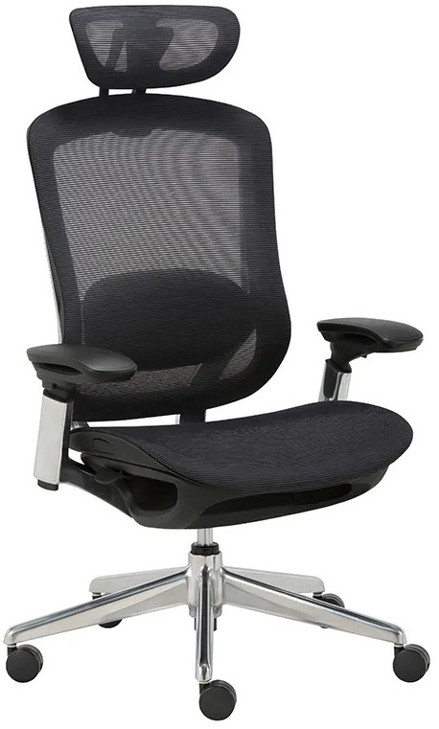 BAT | kárpit |  | nettó ár karfával |  | nettó ár karfával |  | 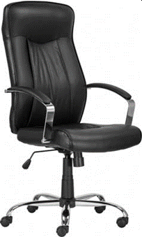 MONTGOMERY XXL | kárpit |  | nettó ár karfával | nettó ár karfával |  | 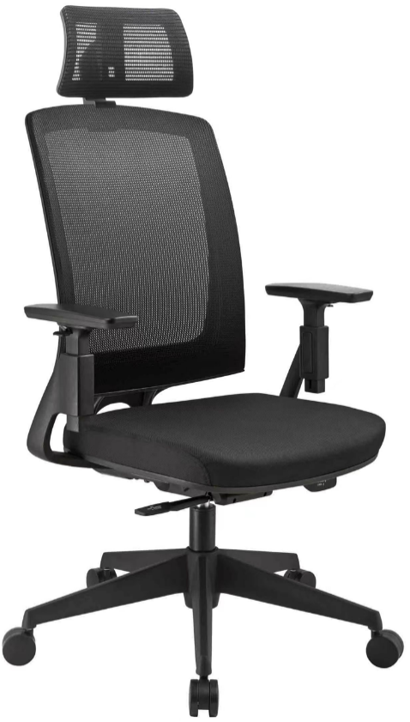 MIRO bat | kárpit |  | nettó ár karfával | nettó ár karfával
 | fekete háló |  | 128,000 Ft |  | 128,000 Ft |  |  | fekete textilbőr |  | 81,000 Ft | 81,000 Ft |  |  | fekete szövet |  | 105,000 Ft | 105,000 Ft
 |  |  |  |  |  |  |  | fekete valódi bőr |  | 101,000 Ft | 101,000 Ft

 | teljes magasság | 115-126 |  |  | garancia | 3 év |  | teljes magasság | 114-124 |  | garancia | 1 év |  | teljes magasság | 99-105 |  | garancia | 2 év
 | ülésmagasság | 42-53 |  |  | térfogat | 0,27m3 |  | ülésmagasság | 49-59 |  | térfogat | 0,16 m3 |  | ülésmagasság | 40-46 |  | térfogat | 0,15 m3
 | teljes szélesség | 69 |  |  | kárpitigény | - |  | teljes szélesség | 70 |  | kárpitigény | - |  | teljes szélesség | 70 |  | kárpitigény | -
 | ülésszélesség | 51 |  |  | szállítható | készlet |  | ülésszélesség | 52 |  | szállítható | készlet |  | ülésszélesség | 53 |  | szállítható | készlet
 | ülésmélység | 46-50 |  |  | megr.egys. | 1 |  | ülésmélység | 50 |  | megr.egys. | 1 |  | ülésmélység | 46
 | ▪ fekete hálós háttámla, kárpitozott ülőlap ▪ 3D állítható karfa, puha támfelület ▪ állítható magasságú és dőlésszögű fejtámla ▪ 4 pontos szinkronmechanika (antishock) ▪ állítható ülésmélység ▪ állítható deréktámasz (magasság) ▪ alumínium lábkereszt d.700, d.65 parkettagörgők ▪ teherbírás: 130 kg ▪ napi használati idő: 7-10 óra |  |  |  |  |  |  | ▪ puha textilbőr ▪ magas háttámla ▪ krómozott karfa, párnázott támfelület ▪ állítható hintamechanika ▪ krómozott lábkereszt ▪ teherbírás: 150 kg ▪ napi használati idő: 3-5 óra |  |  |  |  |  | ▪ hálós, középmagas háttámla ▪ a fejtámla 19 cm-rel növeli meg a szék magasságát ▪ fekete szövet kárpitozású ülőlap ▪ 2D fejtámla: magasság, dőlésszög ▪ 2D karfa: magasság, forgatható, puha támfelület ▪ 4 ponton rögzíthető szinkronmechanika (antishock) ▪ szögletes műanyag lábkereszt d.680 ▪ d.60 parkettagörgők ▪ teherbírás: 130 kg ▪ napi használati idő: 7-10 óra

M U N K A S Z É K E K
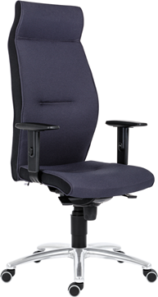 1824 LEI | kárpit |  | nettó ár karfával |  | nettó ár karfával |  | 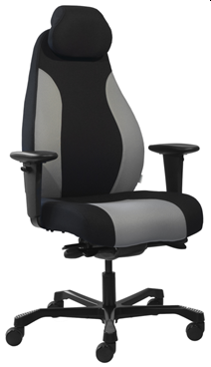 AIAX 24 | kárpit |  | nettó ár karfával | nettó ár karfával |  | 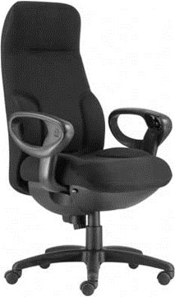 CONCORDE | kárpit |  | nettó ár karfával | nettó ár karfával
 | BN |  | 212,100 Ft |  | #REF! |  |  | fix szövet |  | 236,000 Ft | 236,000 Ft |  |  | fix szövet |  | 1,020,000 Ft | 1,020,000 Ft
 | YS * |  | 222,100 Ft |  | #REF! |  |  | választható színek: fekete, fekete-szürke |  |  |  |  |  | fekete valódi bőr |  | 1,120,000 Ft | 1,120,000 Ft
 | * színek egyeztetés szerint |  |  |  |  |  |  |  |  |  |  |  |  | A fenti árak 3-5 db-os megrendelés esetén érvényesek, ennél kisebb vagy nagyobb tétel esetén projektár!

 | teljes magasság | 124-134 |  |  | garancia | 2 év |  | teljes magasság | 115-127 |  | garancia | 5 év |  | teljes magasság | 120-131 |  | garancia | 5 év
 | ülésmagasság | 46-56 |  |  | térfogat | 0,46 m3 |  | ülésmagasság | 44-56 |  | térfogat | 0,30 m3 |  | ülésmagasság | 47-58 |  | térfogat | 0,65 m3
 | teljes szélesség | 68 |  |  | kárpitigény | - |  | teljes szélesség | 68 |  | kárpitigény | - |  | teljes szélesség | 70 |  | kárpitigény | -
 | ülésszélesség | 50 |  |  | szállítható | projekt |  | ülésszélesség | 49 |  | száll.: készlet szerint |  |  | ülésszélesség | 52 |  | szállítható | projekt
 | ülésmélység | 47 |  |  |  |  |  | ülésmélység | 46-52 |  |  |  |  | ülésmélység | 48-53
 | ▪ extra magas háttámla fejtámasszal ▪ formaöntött PU szivacsozás ▪ állítható magasságú karfa, puha támfelület ▪ szinkronmechanika (antishock) ▪ alu lábkereszt d.680 ▪ d.50 parkettagörgők ▪ az ülőlap és háttámla oldalán minden esetben fekete színű kárpit ▪ teherbírás: 130 kg ▪ napi használati idő: 24 óra ▪ mechanika, karfák és támla felszerelve |  |  |  |  |  |  | ▪ állítható magasságú háttámla ▪ állítható magasságú és dőlésszögű fejtámla ▪ állítható magasságú karfa, puha támfelület ▪ állítható ülésmélység ▪ szinkronmechanika (antishock) ▪ ülőlap billentő funkció, 2 ponton rögzíthető ▪ fekete festett alu lábkereszt d.660 ▪ d.60 görgők ▪ teherbírás: 150 kg ▪ napi használati idő: 24 óra |  |  |  |  |  | ▪ magas háttámla fejtámasszal ▪ strapabíró szövet vagy bőr kárpit ▪ magasságban és szélességben állítható karfák ▪ karfába integrált funkciógombok ▪ ergonomikus ülőlap, comfort párnázat ▪ állítható ülésmélység ▪ állítható multiblock hintamechanika ▪ teherbírás: 150 kg ▪ napi használati idő: 24 óra ▪ a terméket készre szerelve szállítjuk

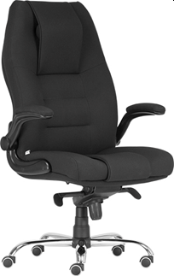 MARKUS | kárpit |  | nettó ár karfával |  | nettó ár karfával |  | 1260 ALLOY | anyag |  | nettó ár karfa nélkül | nettó ár karfa nélkül |  | 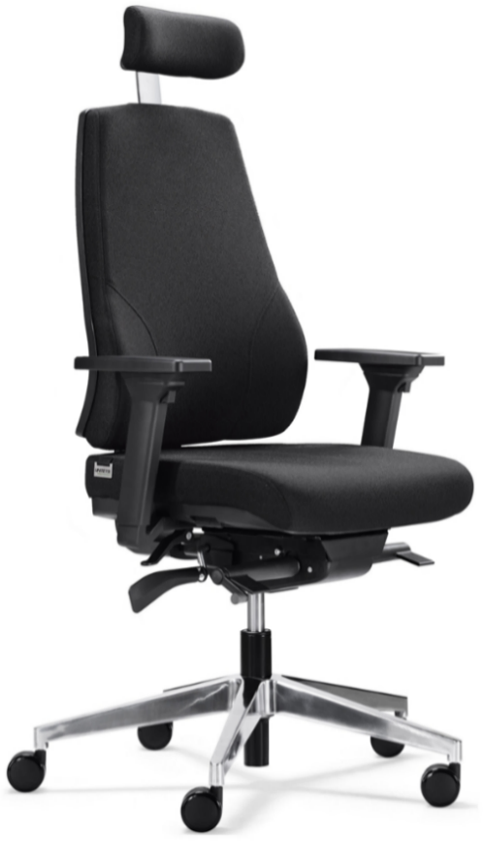 HECTOR 24 | kárpit |  | nettó ár karfával | nettó ár karfával
 | BN |  | 215,000 Ft |  | #REF! |  |  | 1260 ALLOY plast |  | 56,000 Ft | 56,000 Ft |  |  | szövet |  | 185,000 Ft | 185,000 Ft
 | YS * |  | 236,000 Ft |  | #REF! |  |  | 1260 ALLOY PU |  | 92,000 Ft | 92,000 Ft
 | teljes valódi bőr * |  | 275,000 Ft |  | #REF!
 | * színek egyeztetés szerint |  |  |  |  |  |  | választható színek: fekete, szürke, piros, kék
 | teljes magasság | 119-129 |  |  | garancia | 2 év |  | teljes magasság | 90-102 |  | garancia | 3 év |  | teljes magasság | 113-141 |  | garancia | 3 év
 | ülésmagasság | 46-56 |  |  | térfogat | 0,46 m3 |  | ülésmagasság | 47-60 |  | térfogat | - |  | ülésmagasság | 46-57 |  | térfogat | 0,20 m3
 | teljes szélesség | 73 |  |  | kárpitigény | - |  | teljes szélesség | 64 |  | kárpitigény | - |  | teljes szélesség | 66 |  | kárpitigény | -
 | ülésszélesség | 57 |  |  | szállítható | projekt |  | ülésszélesség | 46 |  | szállítható | projekt |  | ülésszélesség | 53 |  | szállítható | készlet
 | ülésmélység | 46 |  |  |  |  |  | ülésmélység | 42 |  | megr.egys. | 20 |  | ülésmélység | 44-49
 | ▪ magas háttámla, plusz állítható fejtámasz ▪ formaöntött PU szivacsozás ▪ felhajtható karfa, kárpitozott támfelület ▪ állítható multiblock hintamechanika ▪ krómozott lábkereszt d.700 ▪ d.50 parkettagörgők ▪ teherbírás: 130 kg ▪ napi használati idő: 24 óra ▪ mechanika, karfák és támla felszerelve |  |  |  |  |  |  | ▪speciális poliuretán (PU) vagy műanyag ülőlap és háttámla (plast) ▪ karfa felár: később ▪ fix ülől és hátlap ▪ foggantyúval ellátott fix háttámlakeret, választható színek: fekete, v.szürke ▪ gázliftes magasságállítás ▪ műanyag lábkereszt d.600, d.50 görgők ▪ teherbírás: 160 kg ▪ napi használati idő: 24 óra |  |  |  |  |  | ▪ állítható magasságú háttámla ▪ 3D fejtámla (magasság, szög, mélység) ▪ 4D karfa (forgatható, előre-hátra, magasság, szélesség), puha támfelület ▪ állítható ülésmélység ▪ 5 pontos szinkronmechanika (antishock) ▪ ülőlap billentő funkció, 2 ponton rögzíthető ▪ alu lábkereszt d.700, d.60 parkettagörgők ▪ teherbírás: 140 kg ▪ napi használati idő: 24 óra

T Á R G Y A L Ó S Z É K E K
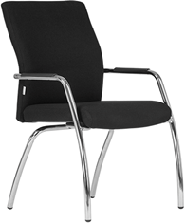 BOSTON 4L | kárpit |  | nettó ár karfával |  | nettó ár karfával |  | 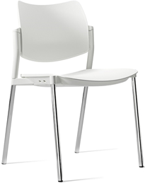 TIP TOP PN TIP TOP PC műanyag ülés és támla | kivitel |  | nettó ár karfa nélkül | nettó ár karfa nélkül |  | 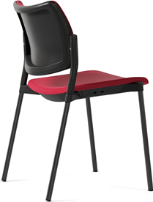 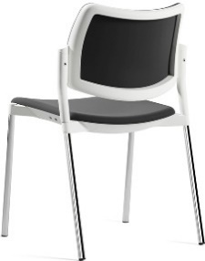 TIP TOP TN TIP TOP TC kárpitozott ülés és támla | kárpit |  | nettó ár karfa nélkül | nettó ár karfa nélkül
 | AV, MS |  | 79,200 Ft |  | 79,200 Ft |  |  | TIP TOP PN |  | 36,000 Ft | 36,000 Ft |  |  | AV, MS |  | 46,500 Ft | 46,500 Ft
 | BA, BN, FO, L, LL |  | 84,800 Ft |  | 84,800 Ft |  |  | TIP TOP PC |  | 40,000 Ft | 40,000 Ft |  |  | BA, BN, FO, LE, SW |  | 48,100 Ft | 48,100 Ft
 | OP, TAM |  | 87,200 Ft |  | 87,200 Ft |  |  | választható műanyag színek: fehér, fekete, szürke |  |  |  |  |  | BN (sb), NM, TAM, VIS, VIM |  | 49,300 Ft | 49,300 Ft
 | fekete valódi bőr |  | 119,200 Ft |  | 119,200 Ft |  |  |  |  |  |  |  |  | BER, ERA (min. 10 db-tól) |  | 49,300 Ft | 49,300 Ft
 |  |  |  |  |  |  |  |  |  |  |  |  |  | SYN, MED (min. 10 db-tól) |  | 56,800 Ft | 56,800 Ft
 | teljes magasság | 94 |  |  | garancia | 5 év |  | teljes magasság | 80 |  | garancia | 3 év |  | teljes magasság | 80 |  | garancia | 3 év
 | ülésmagasság | 47 |  |  | térfogat | 0,46 m3 |  | ülésmagasság | 46 |  | térfogat | - |  | ülésmagasság | 46 |  | térfogat | -
 | teljes szélesség | 60 |  |  | kárpitigény | 1,55 fm |  | teljes szélesség | 53 |  | kárpitigény | - |  | teljes szélesség | 53 |  | kárpitigény | 0,62 fm
 | ülésszélesség | 47 |  |  | szállítható | 3-4 hét |  | ülésszélesség | 47 |  | szállítható | projekt |  | ülésszélesség | 47 |  | szállítható | projekt
 | ülésmélység | 50 |  |  |  |  |  | ülésmélység | 45 |  |  |  |  | ülésmélység | 45 |  | megr.egys. | 10
 | ▪ krómozott acélváz ▪ telekárpitos háttámla és ülőlap ▪ fekete műanyag kartámasz ▪ fa karfa felára: 10.000 Ft ▪ nem rakásolható ▪ teherbírás: 130 kg ▪ a terméket készre szerelve szállítjuk |  |  |  |  |  |  | ▪ modern vonalvezetésű, fekete festett (PN) vagy krómozott (PC) váz ▪ műanyag háttámla és ülőlap ▪ kárpitozott ülőlap felára: 7.000 Ft ▪ rakásolható ▪ teherbírás: 130 kg |  |  |  |  |  | ▪ modern vonalvezetésű, fekete festett (TN) vagy krómozott (TC) váz ▪ krómozott váz felára: 2.200 Ft ▪ kárpitozott háttámla műanyag burkolattal ▪ kárpitozott ülőlap ▪ rakásolható ▪ teherbírás: 130 kg

 |  |  |  |  |  |  | a képen krómozott vázzal

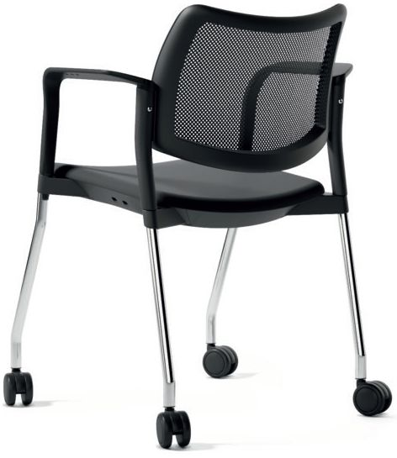 Antares TIP TOP TN net Antares TIP TOP TC net kárpitozott ülés és hálós támla a képen görgős krómozott vázzal | kárpit |  | nettó ár karfa nélkül |  | nettó ár karfa nélkül |  | 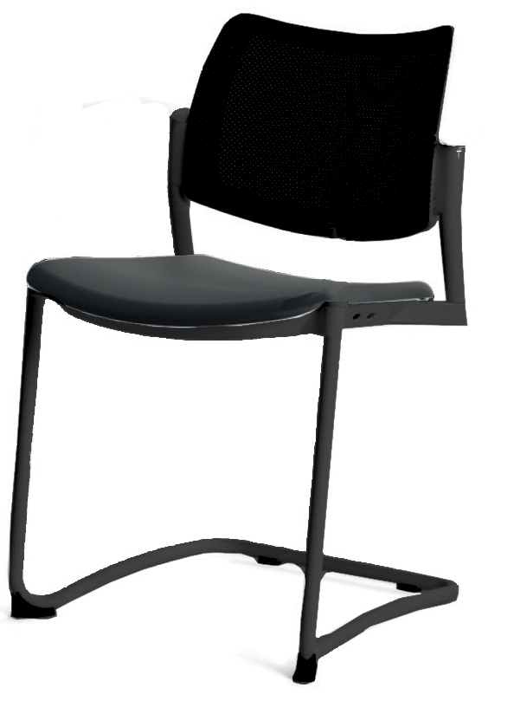 TIP TOP/S TN kárpitozott ülés és támla | kárpit |  | nettó ár karfa nélkül | nettó ár karfa nélkül |  | 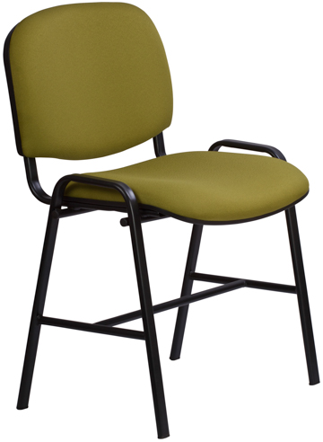 1121 TN H 1121 LN H | kárpit |  | nettó ár | nettó ár
 | AV, MS |  | 55,200 Ft |  | 55,200 Ft |  |  | AV, MS |  | 55,400 Ft | 55,400 Ft |  |  | BN, FO |  | 37,100 Ft | #REF!
 | BA, BN, FO, LE, SW |  | 56,100 Ft |  | 56,100 Ft |  |  | BA, BN, FO, LE, SW |  | 57,000 Ft | 57,000 Ft |  |  | BN (sb), NM, OP, TAM, VIS, VIM |  | 38,700 Ft | #REF!
 | BN (sb), NM, TAM, VIS, VIM |  | 56,700 Ft |  | 56,700 Ft |  |  | BN (sb), NM, TAM, VIS, VIM |  | 59,800 Ft | 59,800 Ft |  |  | fa (LN H) |  | 32,500 Ft | #REF!
 | BER, ERA (min. 10 db-tól) |  | 56,700 Ft |  | 56,700 Ft |  |  | BER, ERA (min. 10 db-tól) |  | 58,200 Ft | 58,200 Ft
 | SYN, MED (min. 10 db-tól) |  | 60,400 Ft |  | 60,400 Ft |  |  | SYN, MED (min. 10 db-tól) |  | 65,700 Ft | 65,700 Ft |  |  | teljes magasság | 84 |  | garancia | 2 év
 |  |  |  |  |  |  |  |  |  |  |  |  |  | ülésmagasság | 41 |  | térfogat | -
 | teljes magasság | 80 |  |  | garancia | 3 év |  | teljes magasság | 80 |  | garancia | 3 év |  | teljes szélesség | 56 |  | kárpitigény | 0,58 fm
 | ülésmagasság | 46 |  |  | térfogat | - |  | ülésmagasság | 46 |  | térfogat | - |  | ülésszélesség | 47 |  | szállítható | 3-4 hét
 | teljes szélesség | 53 |  |  | kárpitigény | 0,33 fm |  | teljes szélesség | 52 |  | kárpitigény | 0,62 fm |  | ülésmélység | 42
 | ülésszélesség | 47 |  |  | szállítható | projekt |  | ülésszélesség | 52 |  | szállítható | projekt |  | ▪ fekete porszórt, erősített acélváz ▪ egyéb festett vázszín felára: 1.400 Ft ▪ hátlap és ülőlap szivacs: 40 mm ▪ erős rétegelt falemez ülőlap és háttámla panel ▪ műanyag ülőlap burkolat ▪ nem rakásolható ▪ bükk rétegelt falemez ülő- és hátlap kivitel (1121 LN H) ▪ egyéb pácszín felára: projektár ▪ keményített lakkozás felára: 3.000 Ft ▪ teherbírás: 130 kg
 | ülésmélység | 45 |  |  |  |  |  | ülésmélység | 53 |  | megr.egys.
 | ▪ modern vonalvezetésű, fekete festett (TN) vagy krómozott (TC) váz ▪ krómozott váz felára: 6.000 Ft ▪ hálós háttámla, fehér vagy fekete színben ▪ kárpitozott ülőlap ▪ rakásolható ▪ teherbírás: 130 kg |  |  |  |  |  |  | ▪ modern vonalvezetésű, szánkótalpas, fekete festett acél váz ▪ kárpitozott háttámla műanyag burkolattal ▪ kárpitozott ülőlap ▪ rakásolható ▪ teherbírás: 130 kg

a képen opciókkal, a fenti ár opciók nélkül értendő

B A N K E T T , H O R E C A
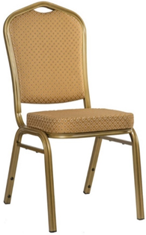 BANKETTSZÉK 02 mintás kárpit | kárpit |  | nettó ár |  | nettó ár |  | 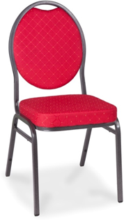 BANKETTSZÉK 03 mintás kárpit | kárpit |  | nettó ár | nettó ár |  | 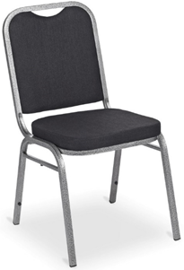 BANKETTSZÉK 15 egyszínű kárpit | kárpit |  | nettó ár | nettó ár
 | fix szövet |  | 22,500 Ft | 20,184 Ft | 22,500 Ft |  |  | fix szövet |  | 17,900 Ft | 17,900 Ft |  |  | fix szövet |  | 16,900 Ft | 16,900 Ft
 | váz/kárpitszín kombinációk: óarany/karamell, ezüst/kék |  |  |  |  |  |  | váz/kárpitszín kombinációk: grafit/kék, grafit/fekete, grafit/piros |  |  |  |  |  | váz/kárpitszín kombinációk: grafit/fekete

 | teljes magasság | 92 |  |  | garancia | 2 év |  | teljes magasság | 90 |  | garancia | 2 év |  | teljes magasság | 83 |  | garancia | 1 év
 | ülésmagasság | 47 |  |  | térfogat | - |  | ülésmagasság | 47 |  | térfogat | - |  | ülésmagasság | 46 |  | térfogat | -
 | teljes szélesség | 60 |  |  | kárpitigény | - |  | teljes szélesség | 44 |  | kárpitigény | - |  | teljes szélesség | 43 |  | kárpitigény | -
 | ülésszélesség | 47 |  |  | szállítható | 2-4 hét |  | ülésszélesség | 40 |  | szállítható | 2-4 hét |  | ülésszélesség | 40 |  | szállítható | 2-4 hét
 | ülésmélység | 50 |  |  | megr.min. | 48 |  | ülésmélység | 41 |  | megr. min. | 48 |  | ülésmélység | 39 |  | megr. min. | 48
 | ▪ különösen masszív, három rétegben festett acélváz ▪ szilikon távtartók a lábakon ▪ mintás, magas kopásállóságú kárpit ▪ vastag ülőlap szivacs ▪ rakásolható: 18 db-ig ▪ teherbírás: 130 kg ▪ összekötő elem: 1.200 Ft ▪ a minimum megrendelési egységnél kisebb mennyiség feláras |  |  |  |  |  |  | ▪ különösen masszív, három rétegben festett acélváz ▪ szilikon távtartók a lábakon ▪ mintás, magas kopásállóságú kárpit ▪ vastag ülőlap szivacs ▪ rakásolható: 18 db-ig ▪ teherbírás: 130 kg ▪ összekötő elem: 1.200 Ft ▪ a minimum megrendelési egységnél kisebb mennyiség feláras |  |  |  |  |  | ▪ különösen masszív, három rétegben festett acélváz ▪ szilikon távtartók a lábakon ▪ egyszínű, magas kopásállóságú kárpit ▪ vastag ülőlap szivacs ▪ rakásolható: 18 db-ig ▪ teherbírás: 130 kg ▪ összekötő elem: 1.200 Ft ▪ a minimum megrendelési egységnél kisebb mennyiség feláras

